Лист6
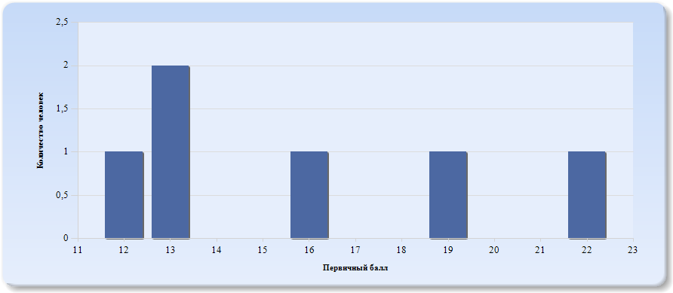
Гистограмма первичных баллов по образовательной организации ВПР Биология (5-й класс)

Лист7
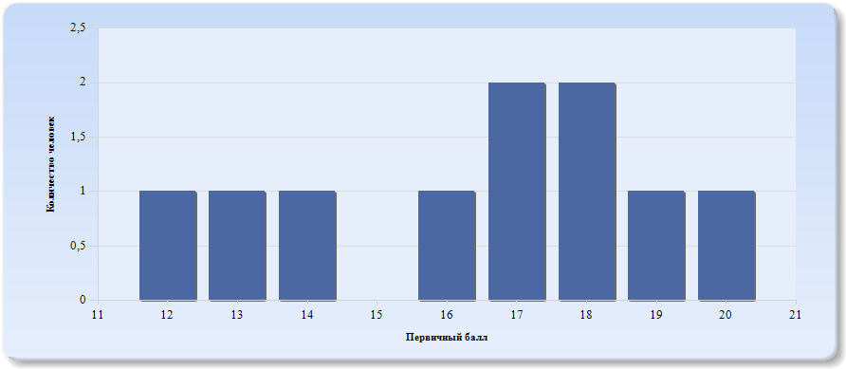
Гистограмма первичных баллов по образовательной организации ВПР Биология (6-й класс)

Лист8
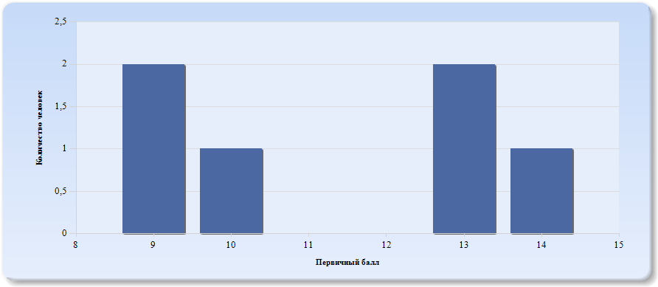
Гистограмма первичных баллов по образовательной организации ВПР Биология (7-й класс)

Лист9
 | Гистограмма первичных баллов по образовательной организации КР Биология (9-й класс)
 | 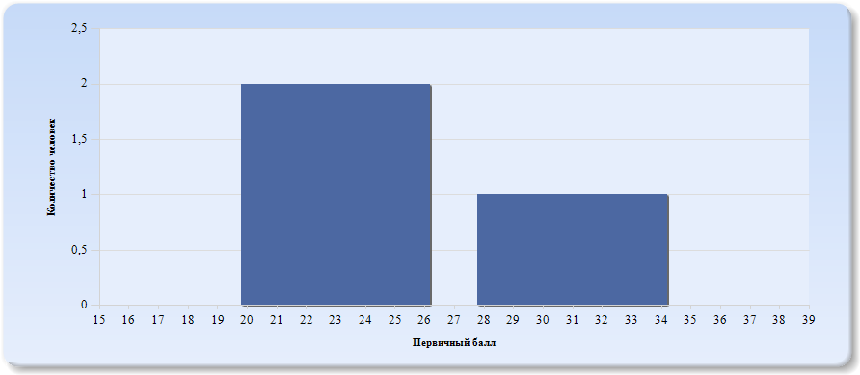
 | Нормальное распределение характеризуется следующими свойствами: симметричность относительно центра (среднего арифметического), медиана и мода должны быть равны среднему арифметическому. Ненормальные распределения требуют исследования контекстных факторов.

Таблица 2.Биология
Основные статистические показатели по предмету Биология, в разрезе классов школы
Класс |  | Количество участников, получивших отметку "2" | Количество участников, получивших отметку "3" | Количество участников, получивших отметку "4" | Количество участников, получивших отметку "5"
ВПР - 5 |  | 0 | 4 | 2 | 0
ВПР - 6 |  | 0 | 6 | 4 | 0
ВПР - 7 |  | 2 | 4 | 0 | 0
КР - 9 |  | 0 | 2 | 1 | 0

Лист10
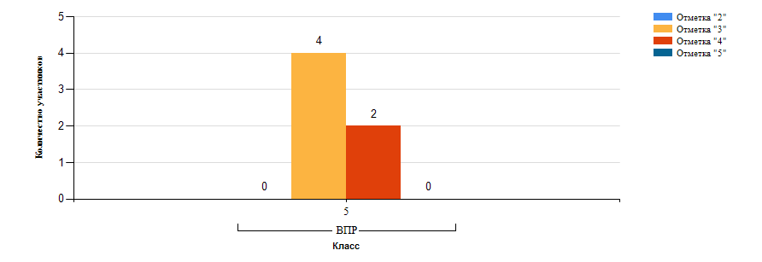
Гистограмма распределения участников ВПР-5 Биология по группам результатов

Лист11
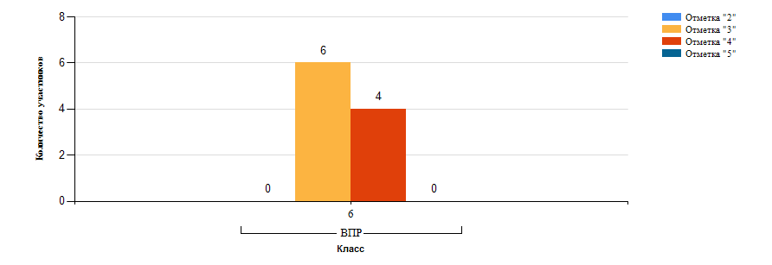
Гистограмма распределения участников ВПР-6 Биология по группам результатов

Лист12
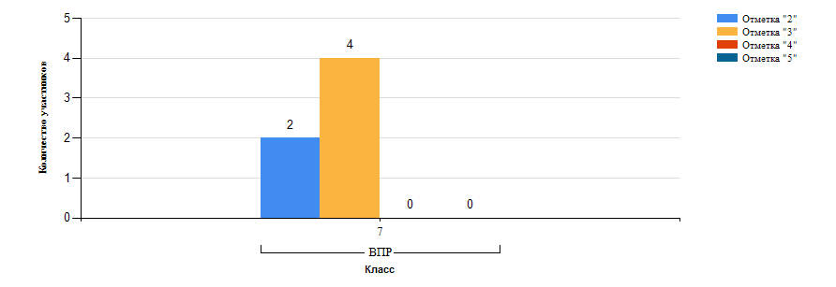
Гистограмма распределения участников ВПР-7 Биология по группам результатов

Лист13
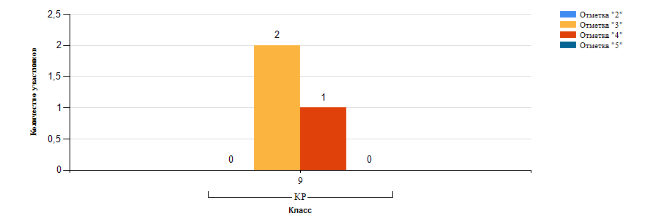
Гистограмма распределения участников КР-9 Биология по группам результатов

Лист14
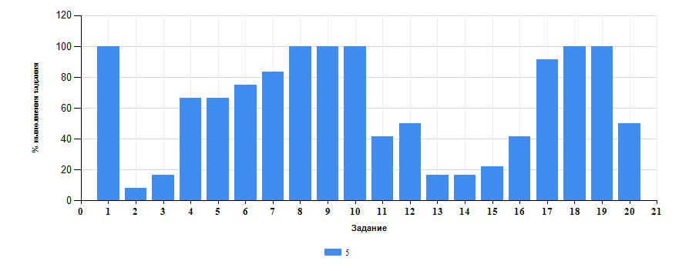
 | Таблица 3.Биология
 | Класс | Количество участников | Минимальный первичный балл | Максимальный первичный балл | Медиана первичных баллов | Среднее арифметическое первичных баллов
 | 5 | 6 | 12 | 22 | 13 | 15.83
 | 6 | 10 | 12 | 20 | 17 | 16.4
 | 7 | 6 | 9 | 14 | 10 | 11.33
 | 9 | 3 | 23 | 31 | 23 | 25.67

Достижение планируемых результатов ВПР по предмету Биология
Выполнение заданий ВПР-5 по предмету Биология (в % от числа участников и максимального балла)

Лист15
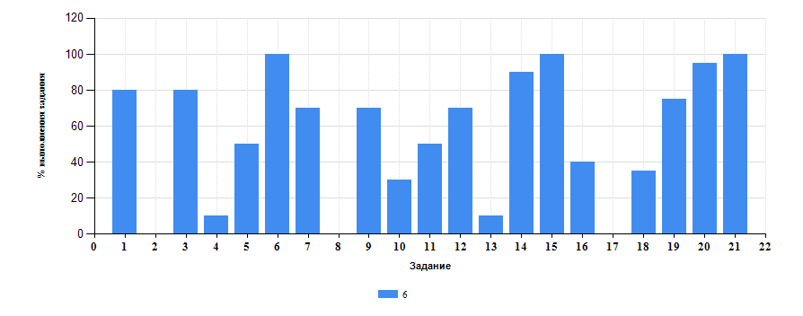
Достижение планируемых результатов ВПР по предмету Биология
Выполнение заданий ВПР-6 по предмету Биология (в % от числа участников и максимального балла)

Лист16
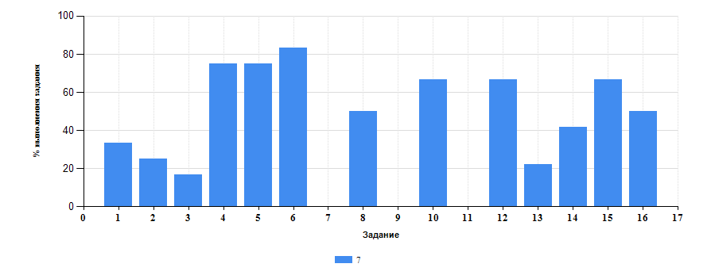
Достижение планируемых результатов ВПР по предмету Биология
Выполнение заданий ВПР-7 по предмету Биология (в % от числа участников и максимального балла)

Лист17
Таблица 4.Класс 5.Биология

 | Номер задания |  | Задание | % по школе | Класс | % по классу
 | 1 |  | (1,1) Свойства живых организмов (структурированность, целостность, обмен веществ, движение, размножение, развитие, раздражимость, приспособленность, наследственность и изменчивость) их проявление у растений, животных, грибов и бактерий Умение определять понятия, создавать обобщения, устанавливать аналогии, классифицировать, самостоятельно выбирать основания и критерии для классификации | 72.73 | 5 | 100
 | 10 |  | (4,3) Правила работы в кабинете биологии, с биологическими приборами и инструментами. Приобретение опыта использования методов биологической науки и проведения несложных биологических экспериментов для изучения живых организмов и человека, проведения экологического мониторинга в окружающей среде | 50 | 5 | 100
 | 11 |  | (5) Организм. Классификация организмов. Принципы классификации. Одноклеточные и многоклеточные организмы Формирование первоначальных систематизированных представлений о биологических объектах, процессах, явлениях, закономерностях, об основных биологических теориях, об экосистемной организации жизни, о взаимосвязи живого и неживого в биосфере, о наследственности и изменчивости; овладение понятийным аппаратом биологии | 34.09 | 5 | 41.67
 | 12 |  | (6,1) Условия обитания растений. Среды обитания растений. Среды обитания животных. Сезонные явления в жизни животных Умение создавать, применять и преобразовывать знаки и символы, модели и схемы для решения учебных и познавательных задач | 63.64 | 5 | 50
 | 13 |  | (6,2) Условия обитания растений. Среды обитания растений. Среды обитания животных. Сезонные явления в жизни животных Умение создавать, применять и преобразовывать знаки и символы, модели и схемы для решения учебных и познавательных задач | 17.65 | 5 | 16.67
 | 14 |  | (7,1) Царство Растения Царство Животные Умение определять понятия, создавать обобщения, устанавливать аналогии, классифицировать, самостоятельно выбирать основания и критерии для классификации | 47.06 | 5 | 16.67
 | 15 |  | (7,2) Царство Растения Царство Животные Умение определять понятия, создавать обобщения, устанавливать аналогии, классифицировать, самостоятельно выбирать основания и критерии для классификации | 64 | 5 | 22.22
 | 16 |  | (8) Среды жизни Формирование основ экологической грамотности. способности оценивать последствия деятельности человека в природе, влияние факторов риска на здоровье человека. Выбирать целевые и смысловые установки в своих действиях и поступках по отношению к живой природе, здоровью своему и окружающих | 42.86 | 5 | 41.67
 | 17 |  | (9) Соблюдение правил поведения в окружающей среде. Бережное отношение к природе. Охрана биологических объектов Формирование представлений о значении биологических наук в решении проблем необходимости рационального природопользования защиты здоровья людей в условиях быстрого изменения экологического качества окружающей среды | 50 | 5 | 91.67
 | 18 |  | (10K1) Биология как наука. Методы изучения живых организмов. Роль биологии в познании окружающего мира и практической деятельности людей Умение осознанно использовать речевые средства в соответствии с задачей коммуникации для выражения своих чувств, мыслей и потребностей; планирование и регуляция своей деятельности; владение устной и письменной речью, монологической контекстной речью | 50 | 5 | 100
 | 19 |  | (10K2) Умение осознанно использовать речевые средства в соответствии с задачей коммуникации; планирование и регуляция своей деятельности; владение устной и письменной речью, монологической контекстной речью. Формирование представлений о значении биологических наук в решении проблем необходимости рационального природопользования. Раскрывать роль биологии в практической деятельности людей | 80.77 | 5 | 100
 | 2 |  | (1,2) Свойства живых организмов (структурированность, целостность, обмен веществ, движение, размножение, развитие, раздражимость, приспособленность, наследственность и изменчивость) их проявление у растений, животных, грибов и бактерий Умение определять понятия, создавать обобщения, устанавливать аналогии, классифицировать, самостоятельно выбирать основания и критерии для классификации | 11.76 | 5 | 8.33
 | 20 |  | (10K3) Объяснение пользы для общества | 84.62 | 5 | 50
 | 3 |  | (1,3) Свойства живых организмов (структурированность, целостность, обмен веществ, движение, размножение, развитие, раздражимость, приспособленность, наследственность и изменчивость) их проявление у растений, животных, грибов и бактерий Умение определять понятия, создавать обобщения, устанавливать аналогии, классифицировать, самостоятельно выбирать основания и критерии для классификации | 39.29 | 5 | 16.67
 | 4 |  | (2,1) Процессы жизнедеятельности растений. Обмен веществ и превращение энергии. почвенное питание и воздушное питание (фотосинтез), дыхание, удаление конечных продуктов обмена веществ. Транспорт веществ. Движение. Рост, развитие и размножение растений. Половое размножение растений. Оплодотворение у цветковых растений. Вегетативное размножение растений Умение устанавливать причинно-следственные связи, строить логическое рассуждение, умозаключение (индуктивное, дедуктивное и по аналогии) и делать выводы | 50 | 5 | 66.67
 | 5 |  | (2,2) Процессы жизнедеятельности растений. Обмен веществ и превращение энергии. почвенное питание и воздушное питание (фотосинтез), дыхание, удаление конечных продуктов обмена веществ. Транспорт веществ. Движение. Рост, развитие и размножение растений. Половое размножение растений. Оплодотворение у цветковых растений. Вегетативное размножение растений Умение устанавливать причинно-следственные связи, строить логическое рассуждение, умозаключение (индуктивное, дедуктивное и по аналогии) и делать выводы | 64.29 | 5 | 66.67
 | 6 |  | (3,1) Биология как наука. Методы изучения живых организмов. Роль биологии в познании окружающего мира и практической деятельности людей. Правила работы в кабинете биологии, с биологическими приборами и инструментами Приобретение опыта использования методов биологической науки и проведения несложных биологических экспериментов для изучения живых организмов и человека, проведения экологического мониторинга в окружающей среде | 85.29 | 5 | 75
 | 7 |  | (3,2) Биология как наука. Методы изучения живых организмов. Роль биологии в познании окружающего мира и практической деятельности людей. Правила работы в кабинете биологии, с биологическими приборами и инструментами Приобретение опыта использования методов биологической науки и проведения несложных биологических экспериментов для изучения живых организмов и человека, проведения экологического мониторинга в окружающей среде | 42.86 | 5 | 83.33
 | 8 |  | (4,1) Правила работы в кабинете биологии, с биологическими приборами и инструментами. Приобретение опыта использования методов биологической науки и проведения несложных биологических экспериментов для изучения живых организмов и человека, проведения экологического мониторинга в окружающей среде | 42.86 | 5 | 100
 | 9 |  | (4,2) Правила работы в кабинете биологии, с биологическими приборами и инструментами. Приобретение опыта использования методов биологической науки и проведения несложных биологических экспериментов для изучения живых организмов и человека, проведения экологического мониторинга в окружающей среде | 46.43 | 5 | 100
Таблица 4.Класс 6.Биология

 | Номер задания |  | Задание | % по школе | Класс | % по классу
 | 1 |  | (1,1) Свойства живых организмов их проявление у растений. Жизнедеятельность цветковых растений | 72.73 | 6 | 80
 | 10 |  | (4) Клеточное строение организмов. Многообразие организмов. Царство растения. Органы цветочного растения. Микроскопическое строение растений. Жизнедеятельность цветочных растений. | 50 | 6 | 30
 | 11 |  | (5,1) Царство растения. Органы цветочного растения. | 34.09 | 6 | 50
 | 12 |  | (5,2) Царство растения. Органы цветочного растения. | 63.64 | 6 | 70
 | 13 |  | (5,3) Царство растения. Органы цветочного растения. | 17.65 | 6 | 10
 | 14 |  | (6) Органы цветочного растения. Микроскопическое строение растений. Жизнедеятельность цветочных растений. | 47.06 | 6 | 90
 | 15 |  | (7) Царство растения. Органы цветочного растения. | 64 | 6 | 100
 | 16 |  | (8,1) Свойства живых организмов (структурированность, целостность, обмен веществ, размножение,развитие, раздражимость, приспособлиность) их проявления у растений | 42.86 | 6 | 40
 | 17 |  | (8,2) Свойства живых организмов (структурированность, целостность, обмен веществ, размножение,развитие, раздражимость, приспособлиность) их проявления у растений | 50 | 6 | 0
 | 18 |  | (8,3) Свойства живых организмов (структурированность, целостность, обмен веществ, размножение,развитие, раздражимость, приспособлиность) их проявления у растений | 50 | 6 | 35
 | 19 |  | (9) Органы цветочного растения. | 80.77 | 6 | 75
 | 2 |  | (1,2) Свойства живых организмов их проявление у растений. Жизнедеятельность цветковых растений | 11.76 | 6 | 0
 | 20 |  | (10,1) Примеры выращивания, размножения растений и ухода за ними | 84.62 | 6 | 95
 | 21 |  | (10,2) Примеры выращивания, размножения растений и ухода за ними | 100 | 6 | 100
 | 3 |  | (1,3) Свойства живых организмов их проявление у растений. Жизнедеятельность цветковых растений | 39.29 | 6 | 80
 | 4 |  | (2,1) Царство растения. Органы цветкового растения. Жизнедеятельность цветковых растений | 50 | 6 | 10
 | 5 |  | (2,2) Царство растения. Органы цветкового растения. Жизнедеятельность цветковых растений | 64.29 | 6 | 50
 | 6 |  | (3,1) Микроскопическое строение растений | 85.29 | 6 | 100
 | 7 |  | (3,2) Микроскопическое строение растений | 42.86 | 6 | 70
 | 8 |  | (3,3) Микроскопическое строение растений | 42.86 | 6 | 0
 | 9 |  | (3,4) Микроскопическое строение растений | 46.43 | 6 | 70
Таблица 4.Класс 7.Биология

 | Номер задания |  | Задание | % по школе | Класс | % по классу
 | 1 |  | (1,1) Классификация организмов. Принципы классификации. Одноклеточные и многоклеточные организмы Умения определять понятия, создавать обобщения, устанавливать аналогии, классифицировать, самостоятельно выбирать основания и критерии для классификации | 72.73 | 7 | 33.33
 | 10 |  | (9) Царство Растения. Умения создавать, применять и преобразовывать знаки и символы, модели и схемы для решения учебных и познавательных задач | 50 | 7 | 66.67
 | 11 |  | (10) Царство Растения. Умения создавать, применять и преобразовывать знаки и символы, модели и схемы для решения учебных и познавательных задач | 34.09 | 7 | 0
 | 12 |  | (11) Царство Растения. Царство Бактерии. Царство Грибы. Умения устанавливать причинно-следственные связи, строить логическое рассуждение, умозаключение (индуктивное, дедуктивное и по аналогии) и делать выводы. Формирование системы научных знаний о живой природе, закономерностях ее развития, об исторически быстром сокращении биологического разнообразия в биосфере | 63.64 | 7 | 66.67
 | 13 |  | (12) Царство Растения. Царство Бактерии. Царство Грибы. Умения определять понятия, создавать обобщения, устанавливать аналогии, классифицировать, самостоятельно выбирать основания и критерии для классификации | 17.65 | 7 | 22.22
 | 14 |  | (13,1) Царство Растения. Формирование системы научных знаний о живой природе, закономерностях ее развития, об исторически быстром сокращении биологического разнообразия в биосфере в результате деятельности человека для развития современных естественнонаучных представлений о картине мира | 47.06 | 7 | 41.67
 | 15 |  | (13,2) Царство Растения. Формирование системы научных знаний о живой природе, закономерностях ее развития, об исторически быстром сокращении биологического разнообразия в биосфере в результате деятельности человека для развития современных естественнонаучных представлений о картине мира | 64 | 7 | 66.67
 | 16 |  | (13,3) Царство Растения. Формирование системы научных знаний о живой природе, закономерностях ее развития, об исторически быстром сокращении биологического разнообразия в биосфере в результате деятельности человека для развития современных естественнонаучных представлений о картине мира | 42.86 | 7 | 50
 | 2 |  | (1,2) Классификация организмов. Принципы классификации. Одноклеточные и многоклеточные организмы Умения определять понятия, создавать обобщения, устанавливать аналогии, классифицировать, самостоятельно выбирать основания и критерии для классификации | 11.76 | 7 | 25
 | 3 |  | (2) Многообразие цветковых растений и их значение в природе и жизни человека. Роль бактерий в природе, жизни человека. Роль грибов в природе, жизни человека. Формирование основ экологической грамотности. способности оценивать последствия деятельности человека в природе; способности выбирать целевые и смысловые установки в своих действиях и поступках по отношению к живой природе, здоровью своему и окружающих; осознания необходимости действий по сохранению биоразнообразия и природных местообитаний видов растений и грибов | 39.29 | 7 | 16.67
 | 4 |  | (3) Классификация организмов. Принципы классификации. Умения определять понятия, создавать обобщения, устанавливать аналогии, классифицировать, самостоятельно выбирать основания и критерии для классификации | 50 | 7 | 75
 | 5 |  | (4) Царство Растения. Царство Бактерии. Царство Грибы. Умения определять понятия, создавать обобщения, устанавливать аналогии, классифицировать, самостоятельно выбирать основания и критерии для классификации Смысловое чтение | 64.29 | 7 | 75
 | 6 |  | (5) Царство Растения. Царство Бактерии. Царство Грибы Смысловое чтение | 85.29 | 7 | 83.33
 | 7 |  | (6) Царство Растения. Царство Грибы Формирование системы научных знаний о живой природе, закономерностях ее развития, об исторически быстром сокращении биологического разнообразия в биосфере в результате деятельности человека для развития современных естественнонаучных представлений о картине мира | 42.86 | 7 | 0
 | 8 |  | (7) Царство Растения. Царство Бактерии. Царство Грибы. Умения устанавливать причинно-следственные связи, строить логическое рассуждение, умозаключение (индуктивное, дедуктивное и по аналогии) и делать выводы. Формирование первоначальных систематизированных представлений о биологических объектах, процессах, явлениях, закономерностях | 42.86 | 7 | 50
 | 9 |  | (8) Царство Растения. Царство Бактерии. Царство Грибы. Умения устанавливать причинно-следственные связи, строить логическое рассуждение, умозаключение (индуктивное, дедуктивное и по аналогии) и делать выводы | 46.43 | 7 | 0

 |  | Выполнение заданий ВПР-7 по предмету Биология (в % от числа участников и максимального балла) в разрезе групп учащихся разного уровня подготовки
 |  | 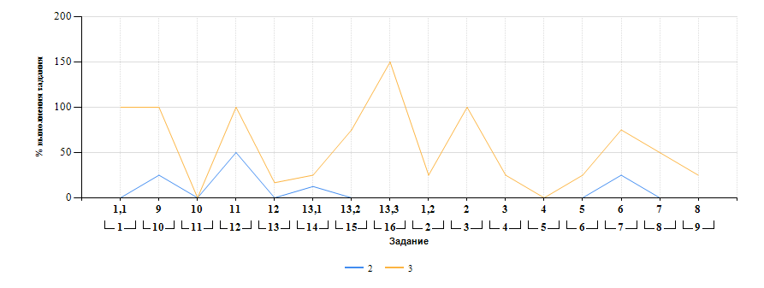

Лист18
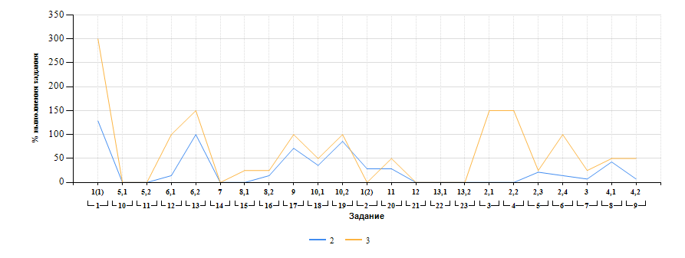
Выполнение заданий ВПР-8 по предмету Биология (в % от числа участников и максимального балла) в разрезе групп учащихся разного уровня подготовки

